상품제안서
유니콘 엔틱 레트로 블루투스 CD플레이어 | 상품코드: S46031

 |  |  |  |  |  |  | 02-713-8555 | www.synergygift.co.kr
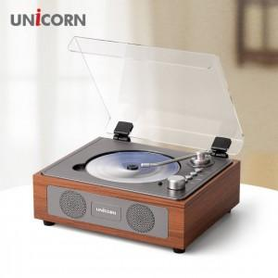

【상세/제작정보】

【인쇄/포장옵션】 | 스티커 / 포장지포장

【공급단가】 | 수량 | 10~ | 50~ | 100~ | 300~ | 500~
*VAT별도 | 단가 | 52,800원 | 47,900원 | 46,700원 | 45,500원 | 44,600원

【상품 URL】 | https://www.synergygift.co.kr:443/src/goods_detail.php?gdno=46031

